CARÁTULA
 | INSTITUTO TÉCNICO COMERCIAL SUPERIOR DE LA NACIÓN

 | INCOS - EL ALTO

 | CARRERA DE ADMINISTRACIÓN DE EMPRESAS

 | "PRODUCCIÓN DE PAN INTEGRAL A BASE DE CEREALES
 | NUTRITIVOS EN LA CIUDAD DE EL ALTO"
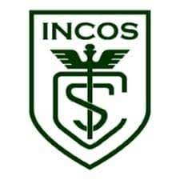

Integrantes: | Alcon Calle Miguel Angel
 | Guarachi Aruquipa Aurora Carola
 | Mamani Tumiri Paola
 | Ramos Ramos Wendy
Docente: | Lic. Daniel I. Choque C.
Curso: | 2do "A"
Turno: | Mañana

 | EL ALTO, LA PAZ – BOLIVIA

 | 2023

